Sheet1
辅料订单(JOLIE & JOY # 047 BLACK系列标牌)
 |  |  | 款号 | 尺码 |  |  |  |  |  |  | 总数
款式号： |  | J4M0118W
供应商名称： |  |  | J4M0118W |  | 实际订购数+5% | 实际订购数+5% | 实际订购数+5% | 实际订购数+5% | 实际订购数+5% | 实际订购数+5% | L4091R版号
供应商联系人： |  |  |  | S | 420 | 315 | 210 | 315 | 315 | 210
下单日期: |  |  |  | M | 840 | 630 | 420 | 630 | 630 | 420
辅料名称 | 颜色 | 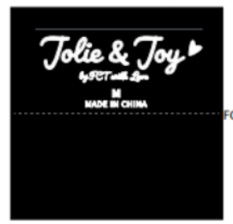 |  | L | 840 | 630 | 420 | 630 | 630 | 420
主标（L4091R）带尺码(织标） | JOLIE & JOY黑底白字（带尺码对折TOPSEW） |  |  | XL | 420 | 315 | 210 | 315 | 315 | 210
 |  |  |  | 合计 | 2520 | 1890 | 1260 | 1890 | 1890 | 1260
 |  |  |  |  |  |  | 10710

